1.IDENTIFICACION
INFORMACIÓN GENERAL |  | INFORMACIÓN DEL ESTUDIO RESPECTIVO
 |  | NODO NÚMERO |  |  |  |  | 47160
 |  | INFORME NÚMERO |  |  |  |  | 272
CONTRATISTA | UNIÓN TEMPORAL MOVILIDAD 2014 | ORDEN DE TRABAJO No. |  |  |  |  | PROGRAMACION BASICA
 |  | FECHA DE LA ORDEN DE TRABAJO |  |  |  |  | -
 |  | FECHA DE LA TOMA DE INFORMACIÓN |  |  |  |  | 080314
 |  | DÌA DE LA SEMANA
OBJETO DEL CONTRATO | REALIZAR LA TOMA DE INFORMACIÓN DE CAMPO, COMO INSUMO DEL PROGRAMA DE MONITOREO, SEGUIMIENTO Y PLANEACIÓN DEL TRÁNSITO Y EL TRANSPORTE DE BOGOTA D.C | TIPO DE ESTUDIO |  |  |  |  | VOLÚMENES POR TIPO DE VEHÍCULO
 |  | NOMBRE DEL ARCHIVO |  |  |  |  | 47160_AC_45A_S_X_AK_68_140308_VOL_V1.xlsx
 |  | CÓDIGO DEL ESTUDIO |  |  |  |  | VOL
 |  | LUGAR DE LA TOMA DE INFORMACIÓN
NÚMERO DE CONTRATO | 2072-2013 | COORDENADA X |  |  |  |  | LONGITUD
 |  | COORDENADA Y |  |  |  |  | LATITUD

FECHA DE INICIO DEL CONTRATO | 22-01-2014 | PROFESIONALES RESPONSABLES
 |  | CONSULTOR (DIRECTOR) |  |  |  |  | ING. MSC. SANDRA LUCIA NAVAS TEQUIA
 |  | CONSULTOR (COORDINADOR GENERAL) |  |  |  |  | ING. MSC. LUIS FERNANDO RUBIANO BARRERO
INTERVENTORÍA | UNIVERSIDAD NACIONAL DE COLOMBIA | CONSULTOR (EXPERTO EN TRÁNSITO Y TRANSPORTE) |  |  |  |  | ING. ESP. DIANA PAOLA PARADA
 |  | CONSULTOR (ING ANÀLISIS) |  |  |  |  | ING. IRINA ROCÍO GUTIÉRREZ
 |  | INTERVENTORÍA (DIRECTOR) |  |  |  |  | ING. MSC. ARTURO ZARATE
 |  | INTERVENTORÍA (ESPECIALISTA) |  |  |  |  | ING. MSC. WILLIAM CASTRO
 |  | INTERVENTORÍA (RESIDENTE) |  |  |  |  | ING. JOSÉ EDWIN TORRES
OBJETO DEL CONTRATO | INTERVENTORÍA TÉCNICA, ADMINISTRATIVA Y FINANCIERA PARA LA TOMA DE INFORMACIÓN DE CAMPO COMO INSUMO DEL PROGRAMA DE MONITOREO, SEGUIMIENTO Y PLANEACIÓN DEL TRÁNSITO Y TRANSPORTE DE BOGOTÁ D.C. | SUPERVISOR SECRETARIA MOVILIDAD |  |  |  |  | ING. FABIAN GONZALEZ

 |  | VERSIONES DEL ESTUDIO
 |  | NÚMERO |  | FECHA | OBSERVACIONES
NÚMERO DE CONTRATO | 2072-2013 | Versión 0 |  | 18/03/2014
 |  | Versión 1 |  | 01/04/2014 | SE INCLUYERON LAS OBSERVACIONES DE LA INTERVENTORÍA SEGÚN COMUNICADO FI-INT-CMTTUB14-106-14. SE DA RESPUESTA MEDIANTE COMUNICADO ICV-187-C-170. Se corrigió el esquema de acuerdo a lo ejecutado en campo. Se agregó la información relacionada con la localidad del punto de aforo, de igual manera en el análisis puntual de la hoja 1. Identificación. Se detalló sobre la configuración que tiene esta intersección. Se revisaron y ajustaron los valores de camiones de 3 y 4 ejes en los periodos de las 1215 y 1715 horas para el movimiento 3. Se revisaron los datos de los periodos de las 1300 y 1930 horas para autos en cada uno de los movimientos aforados y la información registrada no difiere de los formatos de campo. Se ocultaron los valores externos de la tabla N° 27. En cuanto a la información de vehículos mixtos para el movimiento 3b estos corresponden al movimiento 3 ya que durante el aforo se tomó el acceso occidente en un solo movimiento (3), y por ende se realizó la correspondiente observación.
 |  | Versión 2
FECHA DE INICIO DEL CONTRATO | 21-01-2014 | Versión 3

 |  | DESCRIPCIÓN DE LA TOMA DE INFORMACIÓN
 |  | TIPO DE VEHÍCULO | FACTOR DE EQUIVALENCIA | MOVIMIENTOS AFORADOS |  |  | No. DE PERÍODOS | HORA
ESQUEMA |  |  |  | ACCESO | LENTA | RÁPIDA | HORARIO DEL PERÍODO No. 1 | 22:00-06:00
 |  | L | 1 | NORTE | 1 | 1B | HORARIO DEL PERÍODO No. 2 | 06:00-14:00
 |  | C | 2 | SUR | 2 |  | HORARIO DEL PERÍODO No. 3 | 14:00-22:00
 |  |  |  | OCCIDENTE | 3 |  | No. DE HORAS TOMADAS |  | 24
 |  | BT | 2 | ORIENTE | 4 | 4B | HORARIO DE LA TOMA DE INFORMACIÓN |  | 22:00-22:00
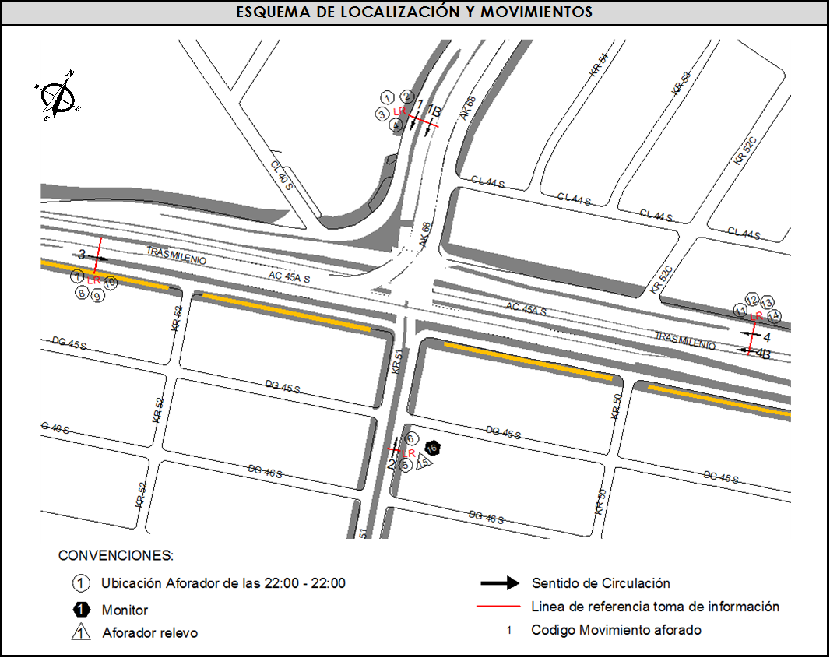
 |  | B | 2 |  |  |  | No. DE EQUIPOS UTILIZADOS |  | 16
 |  |  |  | OBSERVACIONES DE LA TOMA DE INFORMACIÒN
 |  | AL | 2 | OBSERVACION |  |  |  |  |  | ACCESO
 |  | AT | 2.5 | DEBIDO A ALGUNOS PROBLEMAS LOGÍSTICOS CON EL PERSONAL DE CAMPO, FUE NECESARIO UNIFICAR LA TOMA DE INFORMACIÓN PARA EL ACCESO OCCIDENTE, POR LO QUE LA INFORMACIÓN REGISTRADA CONSIDERA ÚNICAMENTE EL MOVIMIENTO 3. |  |  |  |  |  | OCCIDENTE
 |  | BA | 2.5
 |  | ESP | 2
 |  | INT | 2 | SE PRESENTÓ CONGESTIÓN VEHICULAR A LAS 12:30 HORAS PARA LOS MOVIMIENTO 1B Y 2. |  |  |  |  |  | NORTE-SUR
 |  | C2P | 2.5 | PARA EL ACCESO ORIENTE SE PRESENTÓ CONGESTIÓN ENTRE LAS 1300 Y LAS 1335 HORAS. |  |  |  |  |  | ORIENTE
 |  | C2G | 2.5 | EN EL ACCESO OCCIDENTE SE PRESENTÓ CONGESTIÓN ENTRE LAS 1050 Y LAS 1133 HORAS. |  |  |  |  |  | OCCIDENTE
 |  | C3-C4 | 2.5 | DURANTE LA TOMA DE INFORMACIÓN SE PRESENTARON LLUVIAS EN LOS PERIODOS DE 130-245, 1710-1745 Y ENTRE LAS 2100-2200 HORAS. |  |  |  |  |  | TODOS
 |  | C5 | 2.5
 |  | >C5 | 2.5
 |  | M | 0.5
 |  | BIC | 0.3

 |  | ANALISIS PUNTUAL
 |  | LA INTERSECCIÓN DE LA AVENIDA CARRERA 68 CON AVENIDA CALLE 45A SUR (AUTOSUR) SE ENCUENTRA UBICADA EN LA LOCALIDAD DE KENNEDY EN EL SECTOR SUR-OCCIDENTE DE LA CIUDAD. LA AVENIDA CALLE 45A SUR EN SENTIDO ORIENTE OCCIDENTE CUENTA CON TRES CALZADAS, LA CALZADA PARA TRÁFICO MIXTO CON TRES CARRILES DE CIRCULACIÓN Y LA CALZADA EXCLUSIVA PARA TRANSPORTE MASIVO (TRANSMILENIO) CON UN CARRIL CUENTAN CON PASO A DESNIVEL, MIENTRAS LA CALZADA LENTA CONSERVA PASO A NIVEL Y CONECTA DIRECTAMENTE CON LA AVENIDA CARRERA 68. EN SENTIDO OCCIDENTE-ORIENTE LA AVENIDA CALLE 45A SUR CUENTA CON 3 CALZADAS, LA CALZADA DE TRANSPORTE MASIVO CON UN CARRIL PARA LA CIRCULACIÓN DE TRANSMILENIO Y PASO A DESNIVEL, LA CALZADA RÁPIDA CON TRES CARRILES PARA LA CIRCULACIÓN DE TRÁFICO MIXTO Y PASO ELEVADO EN Y PARA CONECTAR CON LA AVENIDA CARRERA 68 EN SENTIDO OCCIDENTE-NORTE Y DAR CONTINUIDAD A LA AVENIDA CALLE 45A SUR Y LA CALZADA LENTA CON UN CARRIL PARA TRÁFICO MIXTO TIENE PASO A NIVEL Y CONECTA CON LA CARRERA 51. ADICIONALMENTE EN EL COSTADO ORIENTE DE LA INTERSECCIÓN LA AVENIDA CALLE 45A SUR CUENTA CON UN RETORNO A NIVEL EN SENTIDO ORIENTE. LA AVENIDA CARRERA 68 EN SENTIDO NORTE SUR CUENTA CON DOS CALZADAS A NIVEL, CADA UNA CON DOS CARRILES PARA LA CIRCULACIÓN DE TRÁFICO MIXTO, LA CALZADA RÁPIDA CONECTA CON LA CARRERA 51 Y LA CALZADA LENTA CONECTA CON LA AVENIDA CALLE 45A SUR. EN RELACIÓN AL SENTIDO SUR NORTE LA CALZADA LENTA DE LA AVENIDA CARRERA 68 DA CONTINUIDAD A LA CARRERA 51 Y LA CALZADA RÁPIDA DA CONTINUIDAD A LA CONEXIÓN DE LA AVENIDA CALLE 45A SUR CON AVENIDA CARRERA 68 EN SENTIDO OCCIDENTE-NORTE. EL VOLUMEN TOTAL AFORADO DURANTE EL DÍA SÁBADO 08 DE FEBRERO DE 2014 FUE DE 182.868 VEHÍCULOS MIXTOS, COMPUESTOS DE LA SIGUIENTE MANERA: EL 62.6% CORRESPONDEN A VEHÍCULOS LIVIANOS, EL 21.3% A MOTOS, EL 10,4% TRANSPORTE PÚBLICO COLECTIVO TPC Y/O TM Y EL 3.5% A VEHÍCULOS DE CARGA. LOS PERÍODOS DE MÁXIMA DEMANDA SE PRESENTAN ENTRE LAS 15:30- 16:30 HORAS, Y ENTRE LAS 16:00 Y 17:00 HORAS. L

 |  | REGISTRO FOTOGRÁFICO
 |  | 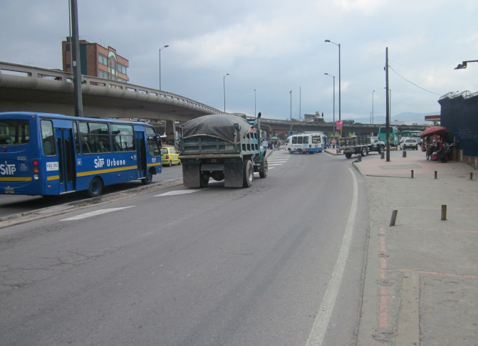 |  |  |  |  | 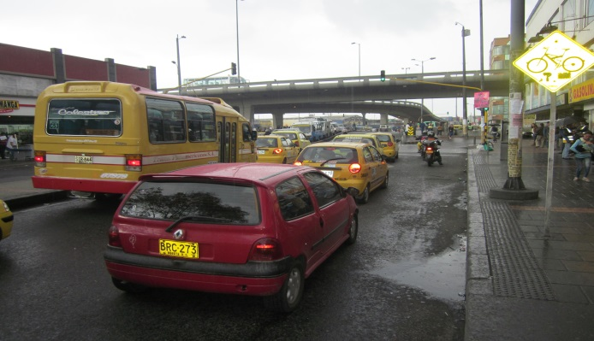

 |  | ACCESO NORTE |  |  |  |  | ACCESO SUR

 |  | 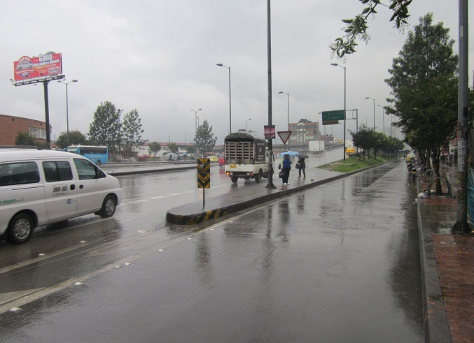 |  |  |  |  | 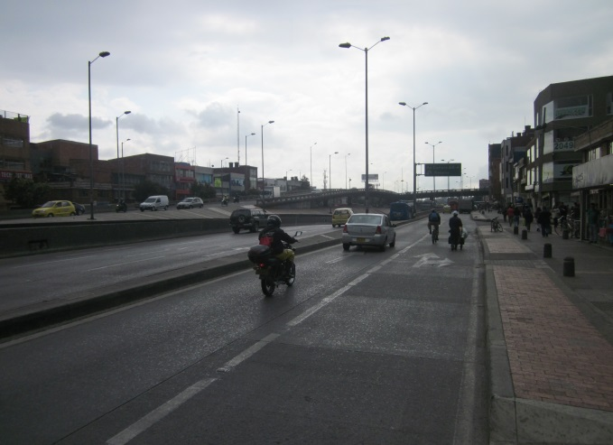

 |  | ACCESO OCCIDENTE |  |  |  |  | ACCESO ORIENTE

